결과보고서
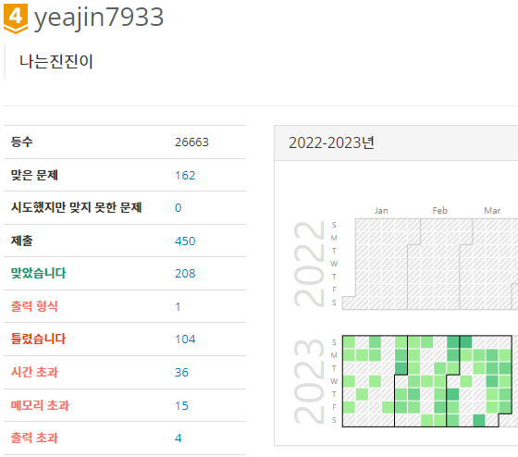
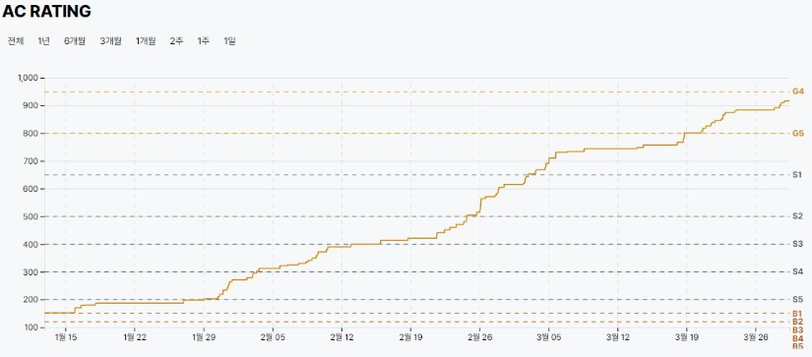
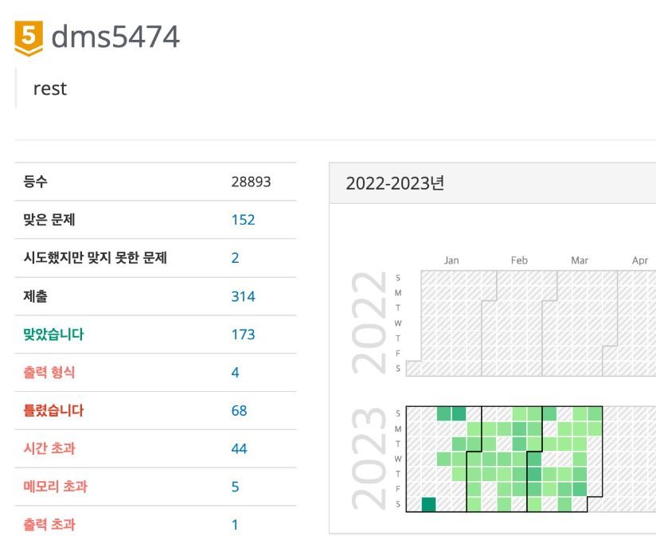
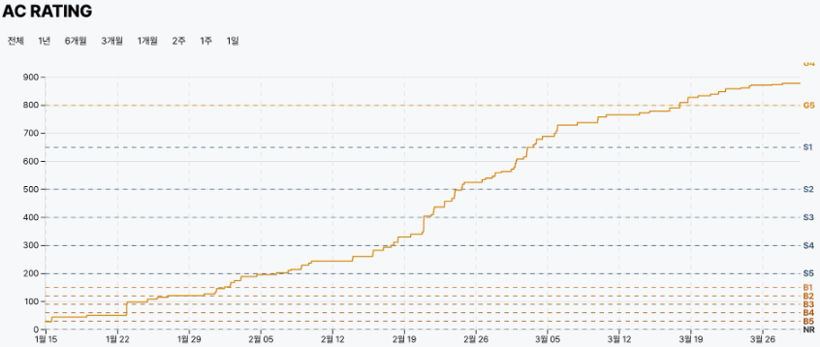
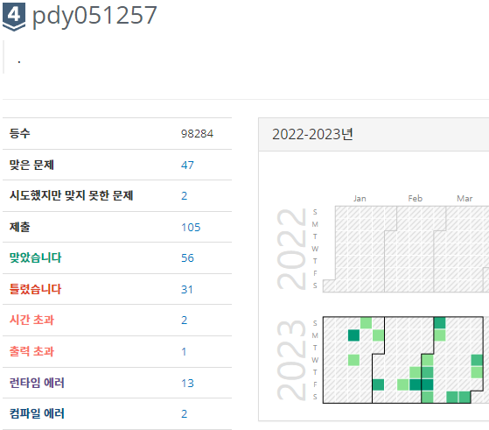
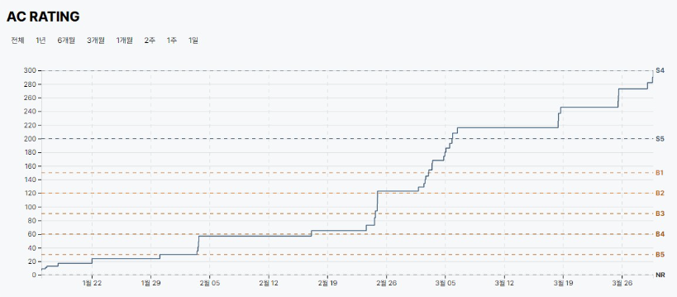
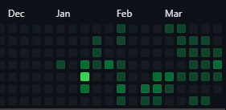
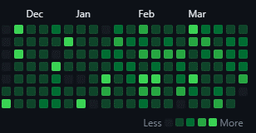
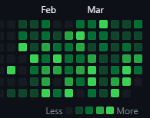
■ 23년 3월 온라인스터디 결과보고서

주제 | 알고리즘 문제풀이 |  |  |  | 2. 진행 일정 및 공부한 내용 - 3/4(토) ~ 3/10(금) BOJ 2667. 단지 번호 붙이기 BOJ 2468. 안전 영역 PRO . N-Queen PRO . 소수 찾기 PRO . 피로도 백트레킹 및 구현에 대한 이해. - 3/11(토) ~ 3/17(금) BOJ 5525. IOIOI BOJ 1107. 리모컨 BOJ 1931. 회의실 배정 PRO . K번째 수 PRO . 모의고사 PRO . 가장 큰 수 그리디 알고리즘에 대한 이해. - 3/18(토) ~ 3/24(금) BOJ 15650. N과M(2) BOJ 15652. N과M(4) BOJ 15654. N과M(5) BOJ 15666. N과M(12) BOJ 15686. 치킨배달 BOJ 1916. 최소비용 구하기 데이크스트라와 백트레킹에 대한 이해. - 3/25(토) ~ 3/31(금) BOJ 13023. ABCDE BOJ 7562. 나이트의 이동 BOJ 14888. 연산자 끼워넣기 BOJ 10597. 순열장난 BOJ 14889. 스타트와 링크 BOJ 1759. 암호만들기 과목평가 대비, 백트레킹 이해 및 BFS. |  | 3. 활동 사진
스터디장 | 성제현 | 지역/반 | 부울경/2반
기간 | 2023.03.01 ~ 2023.03.31 (3月) |  |  |  |  |  | 노션 | https://www.notion.so/be17c1d803574207895f374efe9d3fd5
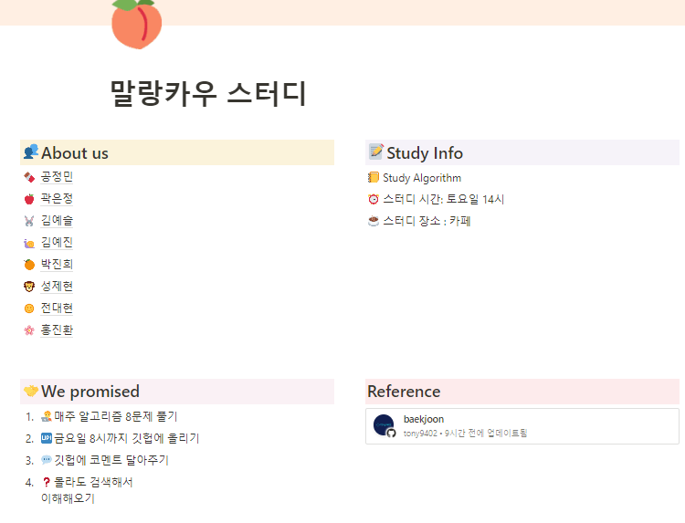
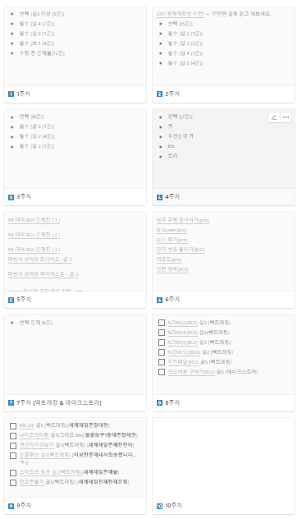
참석명단 | 부울경 1반 김예진 부울경 1반 김예슬 부울경 1반 곽은정 부울경 2반 박진희 부울경 2반 전대현 부울경 2반 성제현
진행방식 | □ 온라인 ■ 오프라인
스터디 목표 | 3월간 총 4주 매주 선정한 주 6문제 풀기 및 개인 목표 달성 알고리즘 주간 외 기간 감 잃지 않기
활동내용 | 1.스터디 진행 간 발전 한 부분 (스터디장의 생각) (1) 성제현(본인) - 이번 한달간의 스터디도 무사히 진행했습니다. 힘들 수 있던 한달이었지만 부지런한 모습을 잃지 않고 따라와줘서 감사하게 생각합니다. 다음 한달도 잘 부탁드립니다. (2) 전대현 - 현재 많이 성장했습니다. 굉장히 잘합니다. 뿌듯해요. 부지런한 모습을 잃지 말고 같이 이번달 플레티넘을 달성하면 좋겠습니다. (3) 박진희 - 웹, django 주간이라 조금 소홀히 할 수 있었던 알고리즘을 놓지 않고 열심히 해주어서 고맙습니다. 이번달은 골드로 가봅시다. (4) 김예진 - 갈수록 더 열심히 합니다. 좀 무섭습니다. 김예진이 불러올 미래가 두렵습니다. 항상 더 열심히 해줘서 감사합니다. (5) 곽은정 - 한결같이 묵묵히 열심히 하는 모습은 지난 한달간 변하지 않았습니다. 앞으로도 열심히 해주면 좋겠습니다. 좀 더 기대를 많이 해볼까 합니다. (6) 김예슬 - 웹 주간으로 들어가면서 생기가 있어진 표정이 인상 깊었습니다. 그와 동시에 알고리즘도 열심히 해주어서 많이 발전했다고 생각합니다. - 제 생각은 변함이 없습니다. 스터디의 목표 중 가장 중요한 부분은 함께 가야 오래갈 수 있다는 것이라 생각합니다. 앞으로도 서로를 도와주며 열심히 하는 스터디가 되도록 합시다. 이번 한달도 잘 따라와줘서 감사합니다. |  |  |  |  |  | 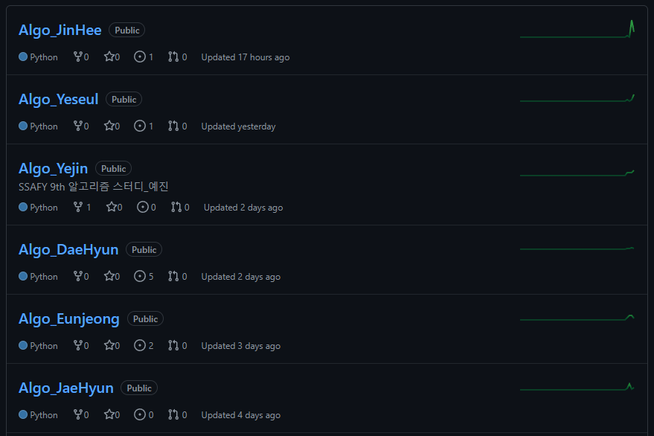 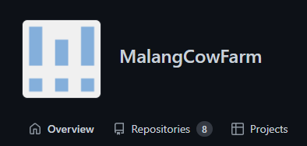 깃 허브 |  | 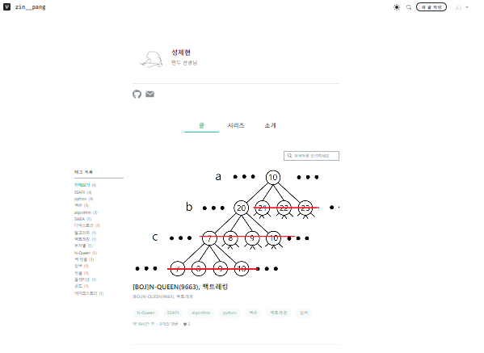

4. 이번 달 스터디 진행 소감 및 성장
성제현 | 역시 혼자 공부하는 것 보다 여러명이서 함께 목표로 나아가는 것이 효율이 좋은 것 같습니다. 그 결과 모두 IM등급 이상을 취득하였고 실력 또한 많이 향상된 것 같습니다. |  |  | 전대현 | 2달넘게 스터디를 진행하면서, 스터디원들의 다양한 풀이들을 보며 사고를 확장시킬 수 있었다. 또한 다익스트라, 백트래킹 등 심화 알고리즘을 공동으로 학습함으로써 알고리즘 역량을 향상시킬 수 있었다. | 박진희 | IM 대비를 혼자 하기 막연했는데, 스터디에서 구현 문제 중심으로 문제를 많이 풀어서 도움이 되었다. 아직 문제를 골고루 풀어보지 않아서 부족한 부분이 많지만 꾸준히 한 문제씩 푸는 습관을 만들어서 성장하고 싶다 !!

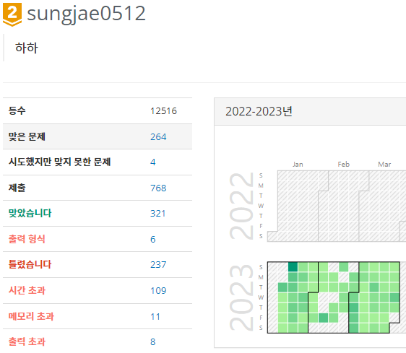
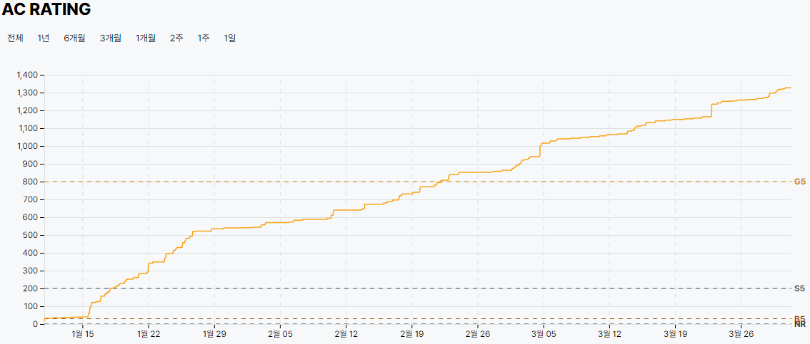
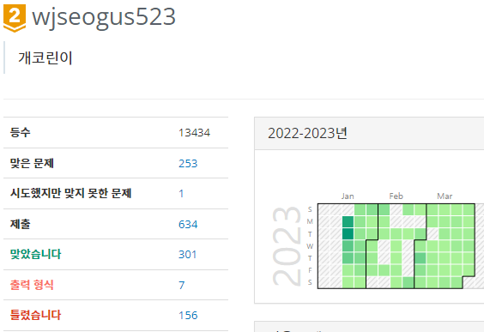
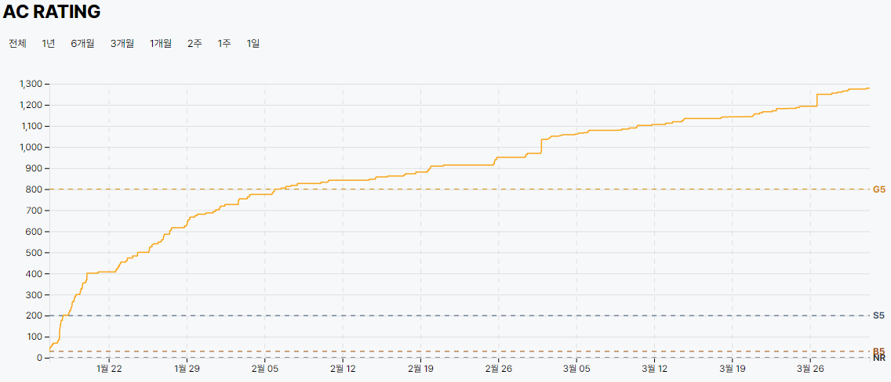
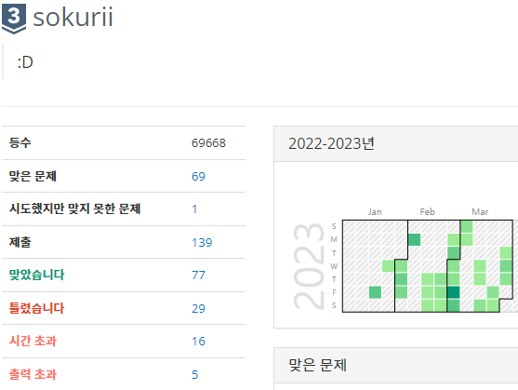
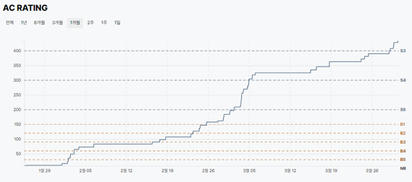

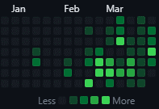
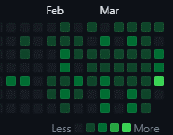
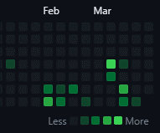

김예진 | 스터디원들과 알고리즘 공부를 함께해서 더 알찬 시간이였다. 코드리뷰를 통해 다른 사람의 코드를 배우며 발전할 수 있는 좋은 기회가 되었다 |  |  | 곽은정 | 스터디를 통해 매주 꾸준하게 알고리즘 실력을 향상시킬 수 있었다. 또한 서로 다양한 방식으로 도움을 주며 더욱 성장할 수 있어 뿌듯하다. | 김예슬 | 웹 주간이라서 자칫하면 알고리즘을 챙기지 못할 수도 있었는데, 스터디를 통해 알고리즘 문제를 놓지 않고 계속 풀 수 있었습니다. 스터디를 통해 동기부여도 되면서 모르는 문제를 물어보며, 성장할 수 있었습니다.

